6.1
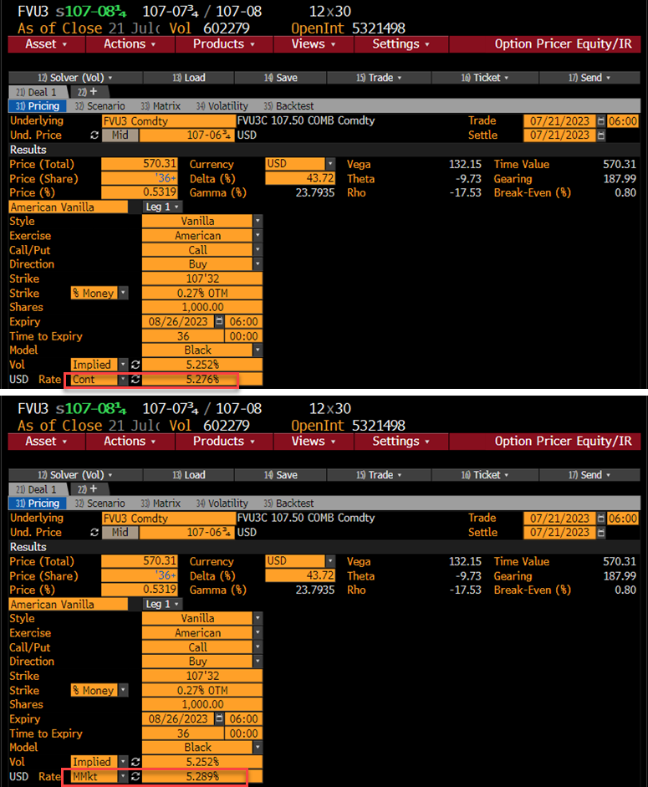
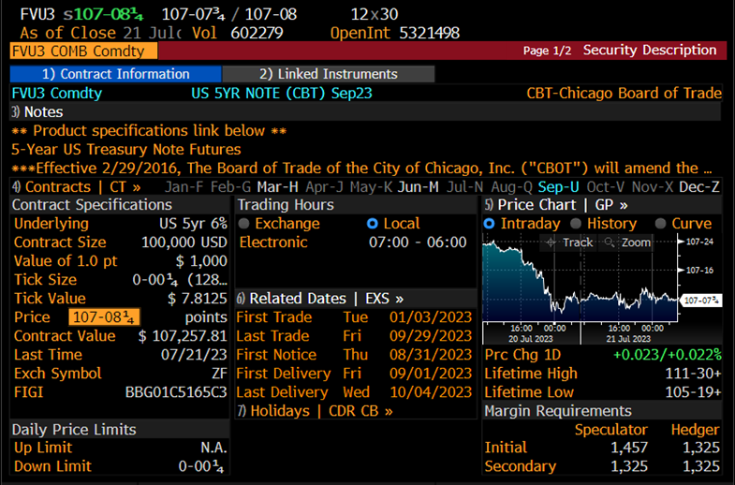
債券先物 (Blackモデル) |  | (B列 数式/コメント)
pc: コール=1, プット= -1 | 1
取引日 | 2023-07-21
満期日 | 2023-08-26
Ｆ: 先物価格 | 107.21094 | =107-6 3/4
X : 行使価格 | 107.50000
σ: ボラティリティー | 5.2000%
r : リスクフリーレート | 5.0000% | 連続複利
(基本的計算項目)
満期日数 | 36 | =B4-B3
T : オプション満期年数 | 0.09863 | =B10/365
DT : ディスカウント | 0.99508 | =EXP(-B8*B11)
σ√T | 0.01633 | =B7*B11^0.5
(オプション計算項目)
d1*pc | -0.1567 | =B2*(LN(B5/B6)/B13+B13/2)
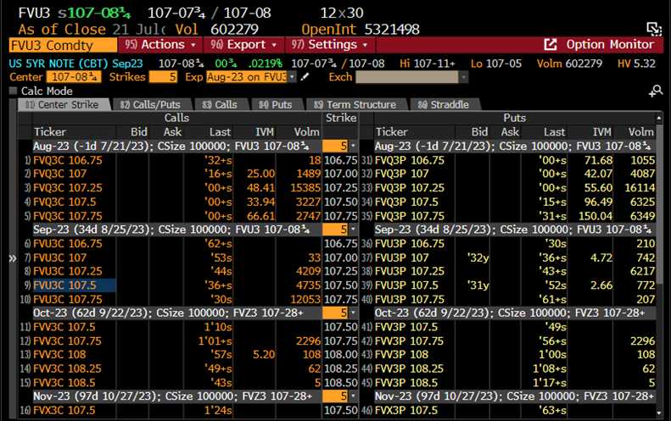
d2*pc | -0.1730 | =B2*(LN(B5/B6)/B13-B13/2)
N(d1*pc) | 0.4377 | =NORMDIST(B15,0,1,1)
N(d2*pc) | 0.4313 | =NORMDIST(B16,0,1,1)
n(d1*pc) | 0.3941 | =NORMDIST(B15,0,1,0)
ブラックコア | 0.5644 | =B2*(B5*B17-B6*B18)
オプション NPV | 0.5616 | =B12*B20
デルタ | 0.4356 | =B2*B12*B17
ガンマ | 0.2240 | =B12*B19/(B5*B13)
ベガ | 13.2032 | =B12*B5*B11^0.5*B19
セータ | -0.0095 | =-B12*SUM(B25:B27)/365
セータ第1項 | 3.4977 | =B5*B19*B7/(2*B11^0.5)
セータ第2項 | -2.3465 | =B2*-B8*B5*B17
セータ第3項 | 2.3183 | =B2*B8*B6*B18

6.2
計算式 C2=(B2-B3)/B3 D2=LN(B2/B3) E2=STDEV(D2:D5) F2=E2*250^0.5
tradeDT | lastPRC | smpRTN | logRTN | StDev5ds | HistVol5ds
2023-07-21 | 107.2578125 | 0.022% | 0.022% | 0.2855% | 4.514%
2023-07-20 | 107.2343750 | -0.522% | -0.523% | 0.3008% | 4.756%
2023-07-19 | 107.7968750 | 0.102% | 0.102% | 0.2467% | 3.900%
2023-07-18 | 107.6875000 | 0.000% | 0.000% | 0.3993% | 6.313%
2023-07-17 | 107.6875000 | 0.109% | 0.109% | 0.4980% | 7.874%
2023-07-14 | 107.5703125 | -0.412% | -0.413% | 0.5091% | 8.049%
2023-07-13 | 108.0156250 | 0.560% | 0.558% | 0.2956% | 4.674%
2023-07-12 | 107.4140625 | 0.688% | 0.686% | 0.2945% | 4.657%
2023-07-11 | 106.6796875 | 0.007% | 0.007% | 0.3387% | 5.355%
2023-07-10 | 106.6718750 | 0.368% | 0.367% | 0.3660% | 5.786%
2023-07-07 | 106.2812500 | 0.155% | 0.154% | 0.2472% | 3.908%
2023-07-06 | 106.1171875 | -0.432% | -0.433% | 0.1776% | 2.808%
2023-07-05 | 106.5781250 | -0.249% | -0.249% | 0.2917% | 4.612%
2023-07-03 | 106.8437500 | -0.233% | -0.234% | 0.4047% | 6.398%
2023-06-30 | 107.0937500 | 0.000% | 0.000% | 0.4099% | 6.482%
2023-06-29 | 107.0937500 | -0.695% | -0.698% | 0.4311% | 6.817%
2023-06-28 | 107.8437500 | 0.254% | 0.254% | 0.2530% | 4.000%
2023-06-27 | 107.5703125 | -0.304% | -0.305% | 0.2901% | 4.587%
2023-06-26 | 107.8984375 | 0.116% | 0.116% | 0.2546% | 4.025%
2023-06-23 | 107.7734375 | 0.196% | 0.196% | 0.2597% | 4.106%
2023-06-22 | 107.5625000 | -0.376% | -0.377% | 0.2565% | 4.055%
2023-06-21 | 107.9687500 | 0.029% | 0.029% | 0.2765% | 4.372%
2023-06-20 | 107.9375000 | 0.145% | 0.145% | 0.2770% | 4.379%
2023-06-16 | 107.7812500 | -0.318% | -0.318% | 0.3588% | 5.673%
2023-06-15 | 108.1250000 | 0.341% | 0.340% | 0.3314% | 5.240%
2023-06-14 | 107.7578125 | 0.015% | 0.015% | 0.2415% | 3.818%
2023-06-13 | 107.7421875 | -0.462% | -0.463% | 0.3183% | 5.032%
2023-06-12 | 108.2421875 | 0.029% | 0.029% | 0.2537% | 4.012%
2023-06-09 | 108.2109375 | -0.295% | -0.296% | 0.2455% | 3.882%
2023-06-08 | 108.5312500 | 0.245% | 0.245% | 0.2150% | 3.399%
2023-06-07 | 108.2656250 | -0.252% | -0.252% | 0.2772% | 4.384%
2023-06-06 | 108.5390625 | -0.122% | -0.122% | 0.3484% | 5.509%
2023-06-05 | 108.6718750 | 0.043% | 0.043% | 0.4121% | 6.516%
2023-06-02 | 108.6250000 | -0.608% | -0.609% | 0.4925% | 7.788%
2023-06-01 | 109.2890625 | 0.193% | 0.193% | 0.3207% | 5.070%
2023-05-31 | 109.0781250 | 0.316% | 0.316% | 0.5257% | 8.312%
2023-05-30 | 108.7343750 | 0.513% | 0.511% | 0.4774% | 7.549%
2023-05-26 | 108.1796875 | -0.245% | -0.245% | 0.2968% | 4.693%
2023-05-25 | 108.4453125 | -0.637% | -0.639% | 0.3097% | 4.897%
2023-05-24 | 109.1406250 | -0.129% | -0.129% | 0.1288% | 2.036%
2023-05-23 | 109.2812500 | 0.064% | 0.064% | 0.2328% | 3.681%
2023-05-22 | 109.2109375 | -0.057% | -0.057% | 0.1699% | 2.686%
2023-05-19 | 109.2734375 | -0.242% | -0.243% | 0.1113% | 1.760%
2023-05-18 | 109.5390625 | -0.469% | -0.470% | 0.1740% | 2.751%
2023-05-17 | 110.0546875 | -0.297% | -0.298% | 0.1433% | 2.265%
2023-05-16 | 110.3828125 | -0.226% | -0.226% | 0.1813% | 2.867%
2023-05-15 | 110.6328125 | -0.049% | -0.049% | 0.3722% | 5.884%
2023-05-12 | 110.6875000 | -0.387% | -0.387% | 0.3694% | 5.841%
2023-05-11 | 111.1171875 | 0.014% | 0.014% | 0.3589% | 5.675%
2023-05-10 | 111.1015625 | 0.516% | 0.515% | 0.4943% | 7.816%
2023-05-09 | 110.5312500 | 0.014% | 0.014% | 0.5357% | 8.471%
2023-05-08 | 110.5156250 | -0.359% | -0.360% | 0.5616% | 8.880%
2023-05-05 | 110.9140625 | -0.623% | -0.625% | 0.5996% | 9.480%
2023-05-04 | 111.6093750 | 0.613% | 0.611% | 0.4867% | 7.695%
2023-05-03 | 110.9296875 | 0.240% | 0.240% | 0.4378% | 6.922%
2023-05-02 | 110.6640625 | 0.682% | 0.680% | 0.5736% | 9.070%
2023-05-01 | 109.9140625 | -0.382% | -0.383% | 0.3526% | 5.576%
2023-04-28 | 110.3359375 | 0.256% | 0.255% | 0.5363% | 8.480%
2023-04-27 | 110.0546875 | -0.558% | -0.559% | 0.5356% | 8.468%
2023-04-26 | 110.6718750 | -0.141% | -0.141% | 0.3821% | 6.041%
2023-04-25 | 110.8281250 | 0.696% | 0.693% | 0.3184% | 5.034%
2023-04-24 | 110.0625000 | 0.249% | 0.249% | 0.2658% | 4.202%
2023-04-21 | 109.7890625 | -0.078% | -0.078% | 0.2423% | 3.831%
2023-04-20 | 109.8750000 | 0.364% | 0.363% | 0.3075% | 4.862%
2023-04-19 | 109.4765625 | -0.199% | -0.200% | 0.2192% | 3.465%
2023-04-18 | 109.6953125 | 0.057% | 0.057% | 0.2248% | 3.555%
2023-04-17 | 109.6328125 | -0.334% | -0.334% | 0.3427% | 5.418%
2023-04-14 | 110.0000000 | -0.452% | -0.454% | 0.3211% | 5.078%
2023-04-13 | 110.5000000 | -0.134% | -0.134% | 0.2334% | 3.691%
2023-04-12 | 110.6484375 | 0.326% | 0.325% | 0.3467% | 5.482%
2023-04-11 | 110.2890625 | -0.149% | -0.149% | 0.2037% | 3.221%
2023-04-10 | 110.4531250 | -0.141% | -0.141% | 0.3017% | 4.770%
2023-04-07 | 110.6093750 | -0.520% | -0.521% | 0.4614% | 7.296%
2023-04-06 | 111.1875000 | -0.070% | -0.070% | 0.2691% | 4.255%
2023-04-05 | 111.2656250 | 0.211% | 0.211% | 0.1716% | 2.713%
2023-04-04 | 111.0312500 | 0.573% | 0.572% | 0.2274% | 3.596%
2023-04-03 | 110.3984375 | 0.355% | 0.354% | 0.1876% | 2.966%
2023-03-31 | 110.0078125 | 0.206% | 0.206% | 0.2052% | 3.245%
2023-03-30 | 109.7812500 | 0.036% | 0.036% | 0.3575% | 5.652%
2023-03-29 | 109.7421875 | -0.071% | -0.071% | 0.3534% | 5.587%
2023-03-28 | 109.8203125 | -0.284% | -0.284% | 0.6033% | 9.540%
2023-03-27 | 110.1328125 | -0.767% | -0.770% | 0.7029% | 11.113%
2023-03-24 | 110.9843750 | 0.021% | 0.021% | 0.6832% | 10.802%
2023-03-23 | 110.9609375 | 0.673% | 0.671% | 0.7611% | 12.034%
2023-03-22 | 110.2187500 | 0.743% | 0.740% | 0.9080% | 14.357%
2023-03-21 | 109.4062500 | -0.723% | -0.726% | 0.8922% | 14.107%
2023-03-20 | 110.2031250 | -0.473% | -0.474% | 0.9453% | 14.947%
2023-03-17 | 110.7265625 | 1.142% | 1.135% | 0.9681% | 15.307%
2023-03-16 | 109.4765625 | -0.702% | -0.704% | 0.9947% | 15.728%
2023-03-15 | 110.2500000 | 0.937% | 0.933% | 0.8315% | 13.147%
2023-03-14 | 109.2265625 | -0.562% | -0.563% | 0.8134% | 12.861%
2023-03-13 | 109.8437500 | 1.224% | 1.216% | 0.6108% | 9.658%
2023-03-10 | 108.5156250 | 1.106% | 1.100% | 0.6097% | 9.641%
2023-03-09 | 107.3281250 | 0.542% | 0.540% | 0.3393% | 5.365%
2023-03-08 | 106.7500000 | -0.117% | -0.117% | 0.2031% | 3.211%
2023-03-07 | 106.8750000 | -0.197% | -0.197% | 0.2262% | 3.577%
2023-03-06 | 107.0859375 | -0.080% | -0.080% | 0.2776% | 4.389%
2023-03-03 | 107.1718750 | 0.263% | 0.263% | 0.2825% | 4.466%
2023-03-02 | 106.8906250 | -0.233% | -0.234% | 0.2440% | 3.858%
2023-03-01 | 107.1406250 | -0.385% | -0.386% | 0.3019% | 4.774%
2023-02-28 | 107.5546875 | -0.007% | -0.007% | 0.2864% | 4.528%
2023-02-27 | 107.5625000 | 0.167% | 0.167% | 0.2938% | 4.645%
2023-02-24 | 107.3828125 | -0.463% | -0.465% | 0.2930% | 4.633%
2023-02-23 | 107.8828125 | 0.109% | 0.109% | 0.2159% | 3.413%
2023-02-22 | 107.7656250 | 0.080% | 0.080% | 0.1973% | 3.119%
2023-02-21 | 107.6796875 | -0.347% | -0.348% | 0.1736% | 2.745%
2023-02-17 | 108.0546875 | 0.058% | 0.058% | 0.1794% | 2.837%
2023-02-16 | 107.9921875 | -0.036% | -0.036% | 0.1499% | 2.371%
2023-02-15 | 108.0312500 | -0.130% | -0.130% | 0.1317% | 2.082%
2023-02-14 | 108.1718750 | -0.360% | -0.360% | 0.1378% | 2.178%
2023-02-13 | 108.5625000 | -0.050% | -0.050% | 0.1707% | 2.699%
2023-02-10 | 108.6171875 | -0.165% | -0.165% | 0.1674% | 2.647%
2023-02-09 | 108.7968750 | -0.294% | -0.294% | 0.3159% | 4.995%
2023-02-08 | 109.1171875 | 0.108% | 0.107% | 0.4326% | 6.840%
2023-02-07 | 109.0000000 | -0.122% | -0.122% | 0.4193% | 6.629%
2023-02-06 | 109.1328125 | -0.640% | -0.642% | 0.6585% | 10.412%
2023-02-03 | 109.8359375 | -0.811% | -0.815% | 0.5995% | 9.479%
2023-02-02 | 110.7343750 | 0.071% | 0.071% | 0.3633% | 5.744%
2023-02-01 | 110.6562500 | 0.611% | 0.609% | 0.3920% | 6.198%
2023-01-31 | 109.9843750 | 0.199% | 0.199% | 0.2065% | 3.265%
2023-01-30 | 109.7656250 | -0.270% | -0.270% | 0.1589% | 2.512%
2023-01-27 | 110.0625000 | -0.135% | -0.135% | 0.1758% | 2.779%
2023-01-26 | 110.2109375 | -0.191% | -0.191% | 0.2126% | 3.361%
2023-01-25 | 110.4218750 | 0.099% | 0.099% | 0.2573% | 4.067%
2023-01-24 | 110.3125000 | 0.170% | 0.170% | 0.2309% | 3.652%
2023-01-23 | 110.1250000 | -0.262% | -0.262% | 0.5105% | 8.071%
2023-01-20 | 110.4140625 | -0.346% | -0.346% | 0.4863% | 7.689%
2023-01-19 | 110.7968750 | -0.239% | -0.239% | 0.4770% | 7.542%
2023-01-18 | 111.0625000 | 0.737% | 0.734% | 0.4671% | 7.386%
2023-01-17 | 110.2500000 | 0.078% | 0.078% | 0.3542% | 5.601%
2023-01-13 | 110.1640625 | -0.311% | -0.312% | 0.4253% | 6.725%
2023-01-12 | 110.5078125 | 0.526% | 0.525% | 0.3599% | 5.690%
2023-01-11 | 109.9296875 | 0.285% | 0.285% | 0.4817% | 7.617%
2023-01-10 | 109.6171875 | -0.313% | -0.313% | 0.5310% | 8.396%
2023-01-09 | 109.9609375 | 0.314% | 0.313% | 0.4190% | 6.625%
2023-01-06 | 109.6171875 | 0.870% | 0.866% | 0.4382% | 6.928%
2023-01-05 | 108.6718750 | -0.158% | -0.158%
2023-01-04 | 108.8437500 | 0.302% | 0.302%
2023-01-03 | 108.5156250 | 0.079% | 0.079%
2022-12-30 | 108.4296875

7.4
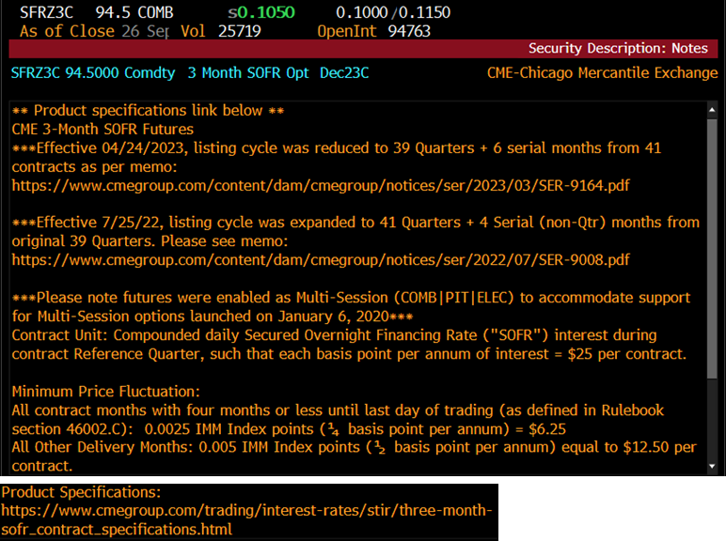
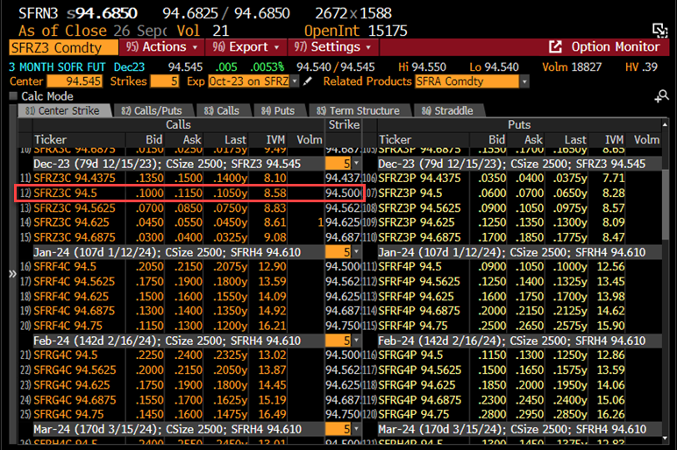
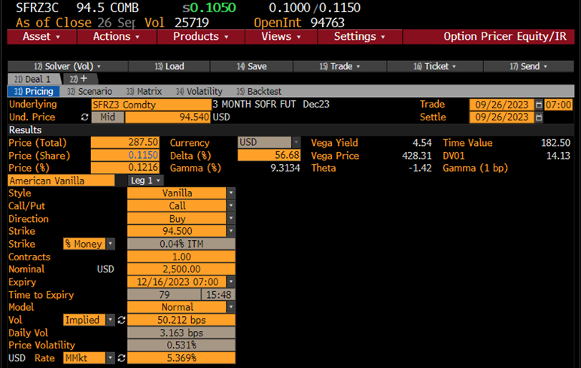
SOFR先物 (ノーマルモデル) |  | （Ｂ列の数式等）
pc : コール=1, プット=-1 | -1
取引日 | 2023-09-26
満期日 | 2023-12-15
Ｆ: (100-先物価格)/100 | 5.4600% | 価格 94.54000
Ｘ: (100-行使価格)/100 | 5.5000% | 価格 94.50000
σ: ボラティリティー | 0.5000%
r: リスクフリーレート | 5.4000% | ﾏﾈｰﾏｰｹｯﾄﾚｰﾄ
(基本的計算項目)
満期日数 | 80
T : オプション満期年数 | 0.21918 | =B10/365
DT : ディスカウント | 0.98814 | =1/(1+B8*B10/360)
σ√T | 0.00234 | =(B7*B11^0.5)
(オプション計算項目)
d*pc | 0.17088 | =B2*(B5-B6)/B13
N(d*pc) | 0.56784 | =NORMSDIST(B15)
n(d*pc) | 0.39316 | =NORMDIST(B15,0,1,FALSE)
ノーマルコア | 0.1147% | =B13*(B15*B16+B17)
オプション価格 | 0.1134% | =B12*B18
受渡代金(単位100ドル) | 283.46 | =2500*B19*100
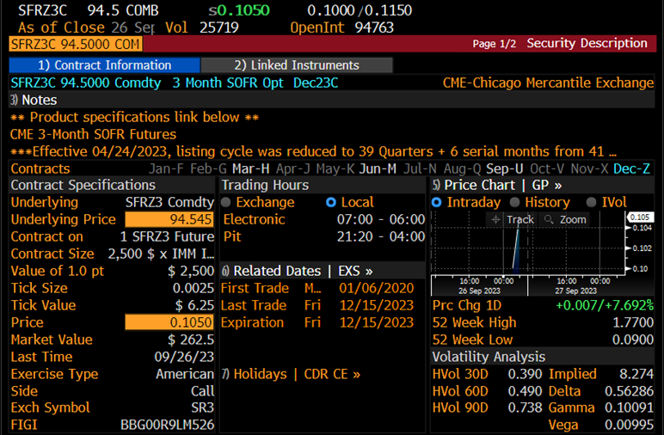
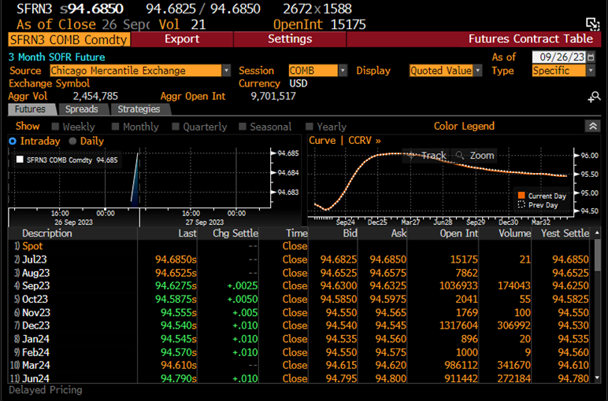
デルタ | -56.11% | =B2*B12*B16
ガンマ | 165.97 | =B12*B17/B13
ベガ | 18.19% | =B12*B11^0.5*B17
セータ | -0.20% | =B8*B19-0.5*B7*B17*B12/B11^0.5

7.7
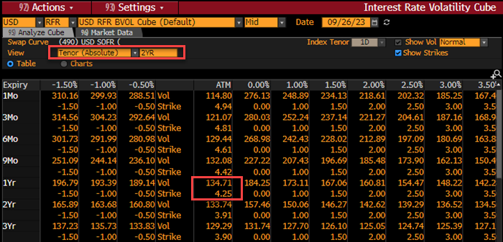
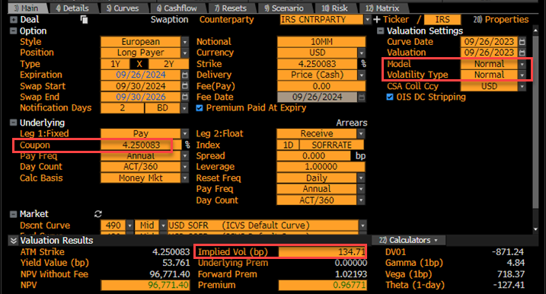
SOFRスワップション |  | （Ｂ列の数式等） |  |  |  |  |  | SWPM USD -OV 1Yx2Y<GO>
pc : コール=1, プット=-1 | 1 |  | B5: 1年先 2年のスワップレートの計算
取引日 | 2023-09-26 |  | 支払日 | δ:テナー |  | DF
満期日 | 2024-09-26 |  | (QL算出) | Act/360 | B列 計算式 | (QL算出) | D列 計算式
Ｆ: 1Yx2Yスワップレート | 4.2498% | =H9 | 2024-09-30 |  |  | 0.9469460
Ｘ: ATM | 4.2498% | =H9 | 2025-09-30 | 1.013889 | =(A6-A5)/360 | 0.9053368
σ: ボラティリティー | 1.3471% |  | 2026-09-30 | 1.013889 | =(A7-A6)/360 | 0.8704310
r: リスクフリーレート |  |  |  |  | アニュイティ | 1.8004 | =SumProduct (F6:F7,H6:H7)
(基本的計算項目) |  |  |  |  | 1Yx2Yスワップ | 4.2498% | =(H5-H7)/H8
満期日数 | 366
T : オプション満期年数 | 1.00073 | =H14 (閏年の扱いに注意) | B11: 年数計算
DT : アニュイティ | 1.80043 | =H8 | 2023-09-26 | 2024-01-01 | 97 | 0.26575342466 | =G12/365
σ√T | 0.01348 | =(B7*B11^0.5) | 2024-01-01 | 2024-09-26 | 269 | 0.7349726776 | =G13/366
(オプション計算項目) |  |  |  |  |  | 1.00073
d*pc | 0.00000 | =B2*(B5-B6)/B13
N(d*pc) | 0.50000 | =NORMSDIST(B15)
n(d*pc) | 0.39894 | =NORMDIST(B15,0,1,FALSE)
ノーマルコア | 0.5376% | =B13*(B15*B16+B17)
オプション価格 | 0.9679% | =B12*B18
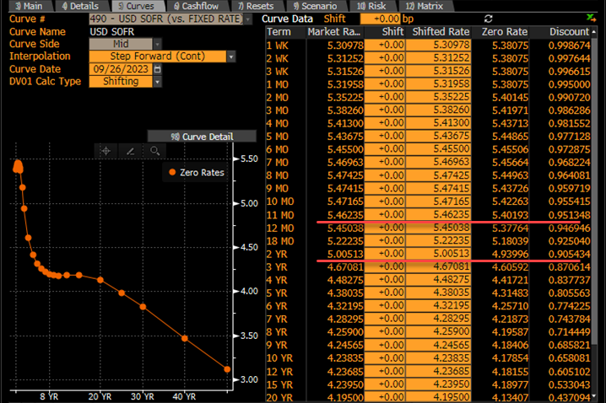
NPV(額面10milドル) | 96,793.02 | =B19*10^7

 |  |  |  |  |  |  |  | VCUB USD<GO> >> Tenor view 2YR

7.12
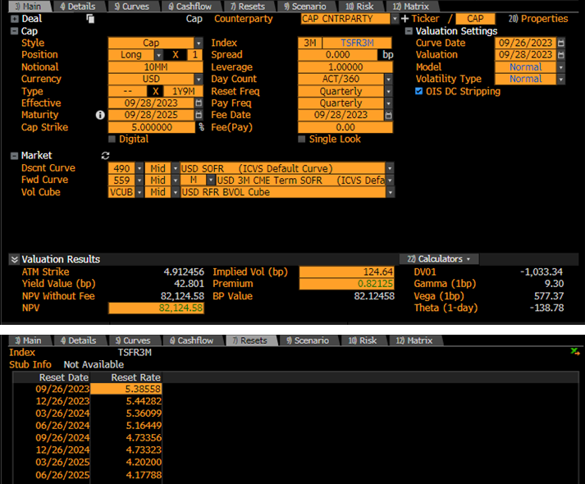
TermSOFR Caplet |  | （Ｂ列の数式等）
pc : コール=1, プット=-1 | 1
取引日 | 2023-09-26
満期日 (fixinig日) | 2024-06-26
Ｆ: (atmFWD) | 5.1659% | QLの計算結果(atmFWD列)
Ｘ: | 5.0000%
σ: ボラティリティー | 0.8800%
利息期間(日数) | 94 | QLの計算結果(days列)
(基本的計算項目)
満期日数 | 274 | =B4-B3
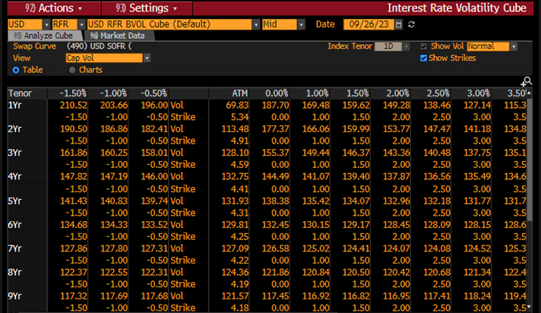
T : オプション満期年数 | 0.75068 | =B10/365
DT : ディスカウント | 0.94695 | QLの計算結果(letDF列)
σ√T | 0.00762 | =B7*B11^0.5 (またはstdDEV列)
(オプション計算項目)
d*pc | 0.21754 | =B2*(B5-B6)/B13
N(d*pc) | 0.58610 | =NORMSDIST(B15)
n(d*pc) | 0.38961 | =NORMDIST(B15,0,1,FALSE)
ノーマルコア | 0.3943% | =B13*(B15*B16+B17)
オプションNPV | 9,748.71 | =B12*10^7*B8/360*B18

